★見本★求人票【明示】
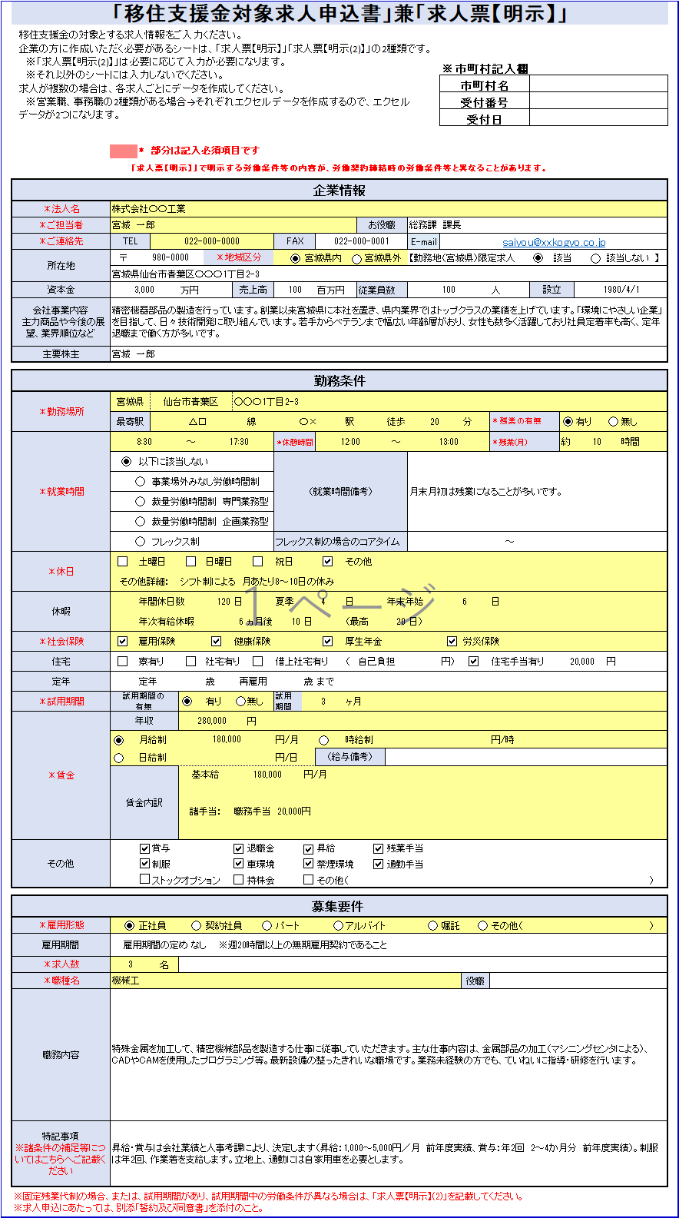

求人票【明示】
移住支援金の対象とする求人情報をご入力ください。
企業の方に作成いただく必要があるシートは、「求人票【明示】」「求人票【明示(2)】」の2種類です。
※「求人票【明示(2)】」は必要に応じて入力が必要になります。
※それ以外のシートには入力しないでください。
求人が複数の場合は、各求人ごとにデータを作成してください。
※営業職、事務職の2種類がある場合→それぞれエクセルデータを作成するので、エクセルデータが2つになります。
「移住支援金対象求人申込書」兼「求人票【明示】」

 |  |  |  |  |  |  |  |  |  |  |  |  |  | NO.入力
 |  |  |  |  |  |  |  |  |  |  |  |  |  |  | ※市町村記入欄
 |  |  |  |  |  |  |  |  |  |  |  |  |  |  | 市町村名
 |  |  |  |  |  |  |  |  |  |  |  |  |  |  | 受付番号
 |  |  |  |  |  |  |  |  |  |  |  |  |  |  | 受付日

 |  | * 部分は記入必須項目です
「求人票【明示】」で明示する労働条件等の内容が、労働契約締結時の労働条件等と異なることがあります。
企業情報
＊法人名
＊ご担当者 |  |  |  |  |  |  |  |  |  |  |  | お役職
＊ご連絡先 | TEL |  |  |  |  |  |  | FAX |  |  |  |  |  | E-mail
所在地 | 〒 |  |  |  | ＊地域区分 |  |  |  |  | 宮城県内 |  | 宮城県外 |  | 【勤務地（宮城県）限定求人 |  |  |  |  | 該当 |  | 該当しない 】

資本金 |  |  |  | 万円 |  | 売上高 |  |  |  | 百万円 |  | 従業員数 |  |  |  |  | 人 | 設立
会社事業内容 主力商品や今後の展望、業界順位など

主要株主 | 宮城 一郎

勤務条件
＊勤務場所 | 宮城県
 | 最寄駅 |  |  |  |  |  | 線 |  |  |  | 駅 | 徒歩 |  |  |  | 分 | ＊残業の有無 |  |  | 有り |  | 無し
＊就業時間 |  |  |  | ～ |  |  |  | ＊休憩時間 |  |  |  |  | ～ |  |  |  | ＊残業(月) |  | 約 |  |  | 時間
 |  | 以下に該当しない |  |  |  |  |  | （就業時間備考）
 |  |  | 事業場外みなし労働時間制
 |  |  | 裁量労働時間制 専門業務型
 |  |  | 裁量労働時間制 企画業務型
 |  |  | フレックス制 |  |  |  |  | フレックス制の場合のコアタイム |  |  |  |  |  |  |  |  | ～
＊休日 |  | 土曜日 |  |  | 日曜日 |  |  | 祝日 |  |  | その他
 | その他詳細：
休暇 |  | 年間休日数 |  |  |  | 日 |  | 夏季 |  |  | 日 |  | 年末年始 |  |  |  | 日
 |  | 年次有給休暇 |  |  |  |  | ヵ月後 |  | 日 |  | （最高 |  |  | 日）
＊社会保険 |  | 雇用保険 |  |  |  | 健康保険 |  |  |  |  | 厚生年金 |  |  |  |  | 労災保険
住宅 |  | 寮有り |  |  | 社宅有り |  |  | 借上社宅有り |  |  | （ | 自己負担 |  |  | 円） |  | 住宅手当有り |  |  |  | 円
定年 |  | 定年 |  |  | 歳 | 再雇用 |  |  | 歳 | まで
＊試用期間 | 試用期間の 有無 |  |  |  | 有り |  | 無し | 試用期間の期間 |  |  | ヶ月
＊賃金 | 年収 |  |  |  |  |  | 円
 |  | 月給制 |  |  |  |  |  | 円/月 |  |  | 時給制 |  |  |  |  |  | 円/時
 |  | 日給制 |  |  |  |  |  | 円/日 |  | （給与備考）
 | 賃金内訳 |  |  | 基本給 |  |  |  |  | 円/月
 |  |  |  | 諸手当：
その他 |  |  | 賞与 |  |  |  | 退職金 |  |  | 昇給 |  |  | 残業手当
 |  |  | 制服 |  |  |  | 車環境 |  |  | 禁煙環境 |  |  | 通勤手当
 |  |  | ストックオプション |  |  |  | 持株会 |  |  | その他（ |  |  |  |  |  |  |  |  |  |  |  |  | ）

募集要件
＊雇用形態 |  | 正社員 |  |  | 契約社員 |  |  | パート |  |  | アルバイト |  |  |  | 嘱託 |  | その他（ |  |  |  |  |  | ）
雇用期間
＊求人数 |  |  | 名
＊職種名 |  |  |  |  |  |  |  |  |  |  |  |  |  |  |  | 役職
職務内容

特記事項 ※諸条件の補足等についてはこちらへご記載ください
※固定残業代制の場合、または、試用期間があり、試用期間中の労働条件が異なる場合は、「求人票【明示】(2)」を記載してください。 ※求人申込にあたっては、別添「誓約及び同意書」を添付のこと。

求人票【明示(2)】
「移住支援金対象求人申込書」兼「求人票【明示】(2)」
「固定残業代」がある場合、試用期間がある場合に試用期間前後で労働条件の変更がある場合は、「求人票【明示】（2）」を記載して下さい。

※ 求人票【明示】(2)は、以下いずれかに該当する場合にのみ必要となります。 ① 固定残業代制の場合 ② 試用期間があり、試用期間中と試用期間後の労働条件が異なる場合

 |  | * 部分は記入必須項目です |  |  |  |  |  |  |  | 企業名

求人票【明示(2)】で明示する労働条件等の内容が、労働契約締結時の労働条件等と異なることがあります。

「②×③＝①」となるようにして下さい。
固定残業代 | ＊固定残業代 ① |  | 0 |  |  |  | 円 |  | ＊固定残業代の基礎として 設定する労働時間数 ② |  |  |  | 時間分
 | ＊固定残業代の基礎として 設定する金額 ③ |  |  |  |  |  | 円
※固定残業時間を超える時間外労働、休日労働及び深夜労働分についての割増賃金を追加で支払う

試用期間と試用期間後で勤務条件が異なる点は全て記載してください。
代表的な項目として、職種名、職務内容、勤務場所の記載欄として設けてありますが、記載欄に無い項目が異なる場合は「その他試用期間後の勤務条件と異なる点」欄にまとめて書くようにお願いいたします。
試用期間中の勤務条件 ※試用期間後の勤務条件と異なる箇所について記載
職種名 |  |  |  |  |  |  |  |  |  |  | 役職
職務内容
勤務場所 | 宮城県
 | 最寄駅 |  |  | 線 |  |  | 駅 | 徒歩 |  |  | 分
賃金 |  | 月給制 |  |  | 円/月 |  | 時給制 |  |  |  |  | 円/時
変更あり |  | 日給制 |  |  | 円/日 | （給与備考）
その他 試用期間後の 勤務条件と 異なる点

※市町村使用シート（入力不要）
県使用欄 No. | ※市町村記入欄 |  |  | 企業情報 |  |  |  |  |  |  |  |  |  |  |  |  |  |  |  | 勤務条件 |  |  |  |  |  |  |  |  |  |  |  |  |  |  |  |  |  |  |  |  |  |  |  |  |  |  |  |  |  |  |  |  |  |  |  |  |  |  |  |  |  |  |  |  |  |  |  |  |  |  |  |  |  |  |  |  |  |  |  |  | 募集用件 |  |  |  |  |  | 固定残業代 |  |  | 試用期間中の条件 |  |  |  |  |  |  |  |  |  |  |  |  |  |  |  | 0405追加項目
 | 市町村名 | 受付番号 | 受付日 | 法人名 | ご担当者 | お役職 | ご連絡先 |  |  | 所在地 |  |  |  | 資本金（万円） | 売上高（百万円） | 従業員数 | 設立 | 会社事業内容 主力商品や今後の展望、業界順位など | 主要株主 | 勤務場所 |  |  |  |  |  | 就業時間 |  |  |  |  |  |  |  |  |  | 休日 |  |  |  |  | 休暇 |  |  |  |  |  | 社会保険 |  |  |  | 住宅 |  |  |  |  |  | 定年 |  | 試用期間 |  | 賃金 |  |  |  |  |  |  |  | その他 |  |  |  |  |  |  |  |  |  |  |  | 雇用形態 |  | 求人数 | 職種名 | 役職 | 職務内容 | 固定残業代 | 時間数 | 設定金額 | 職種名 | 役職 | 職務内容 | 勤務場所 |  |  |  |  |  | 賃金 |  |  |  |  |  | その他試用期間後の勤務条件と異なる点 | 特記事項
 |  |  |  |  |  |  | TEL | FAX | E-mail | 〒 | （住所） | (地域区分：県内外） | 勤務地（宮城県）限定求人 |  |  |  |  |  |  | 都道府県 | 市区町村 | 番地など | 最寄駅 |  |  | 開始 | 終了 | 休憩時間 |  | 残業の有無 | 残業（月平均●時間） | 変形労働制 | フレックス制のコアタイム |  | 就業時間備考 | 土曜日 | 日曜日 | 祝日 | その他 | その他 | 年間休日数 | 夏季休暇 | 年末年始休暇 | 年次有給休暇日数 |  |  | 雇用保険 | 健康保険 | 厚生年金 | 労災保険 | 寮 | 社宅 | 借り上げ社宅 | （自己負担金） | 住宅手当 | （金額） | 年齢 | 再雇用●歳まで | 有無 | 期間●ヶ月 | 年収（円） | 給与形態 | 月給 | 日給 | 時給 | 給与備考 | 賃金内訳 |  | 賞与 | 退職金 | 昇給 | 残業手当 | 制服 | 車環境 | 禁煙環境 | 通勤手当 | ストックオプション | 持株会 | その他 | その他詳細 | 雇用形態 | その他の場合 |  |  |  |  |  |  |  |  |  |  | 都道府県 | 市区町村 | 番地など | 最寄駅 |  |  | 変更有無 | 給与形態 | 月給 | 日給 | 時給 | 給与備考
 |  |  |  |  |  |  |  |  |  |  |  |  |  |  |  |  |  |  |  |  |  |  | 線 | 駅 | 徒歩 分 |  |  | 開始 | 終了 |  |  |  | 開始 | 終了 |  |  |  |  |  |  |  |  |  | ●ヵ月後 | 日数 | 最高日数 |  |  |  |  |  |  |  |  |  |  |  |  |  |  |  |  |  |  |  |  | 基本給/月 | 諸手当 |  |  |  |  |  |  |  |  |  |  |  |  |  |  |  |  |  |  |  |  |  |  |  |  |  |  |  | 線 | 駅 | 徒歩 分
 |  |  |  |  |  |  |  |  |  |  |  | FALSE | 該当 |  |  |  |  |  | 宮城 一郎 | 宮城県 |  |  |  |  |  |  |  |  |  | 有り |  | 該当なし |  |  |  |  |  |  |  |  |  |  |  |  |  |  |  |  |  |  |  |  |  |  |  |  |  |  | 有り |  |  | 月給制 |  |  |  |  |  |  |  |  |  |  |  |  |  |  |  |  |  |  | 正社員 |  |  |  |  |  | 0 |  |  |  |  |  | 宮城県 |  |  |  |  |  |  | 月給制
企業の方は、このシートの内容変更をしないでください。

市町村の方へ：6行目には関数が入っているため、編集しないでください。
修正が必要な場合は、「求人票【明示】」「求人票【明示(2)】」のシートにて修正していただくようお願いいたします。

